Original
Página original para conferência

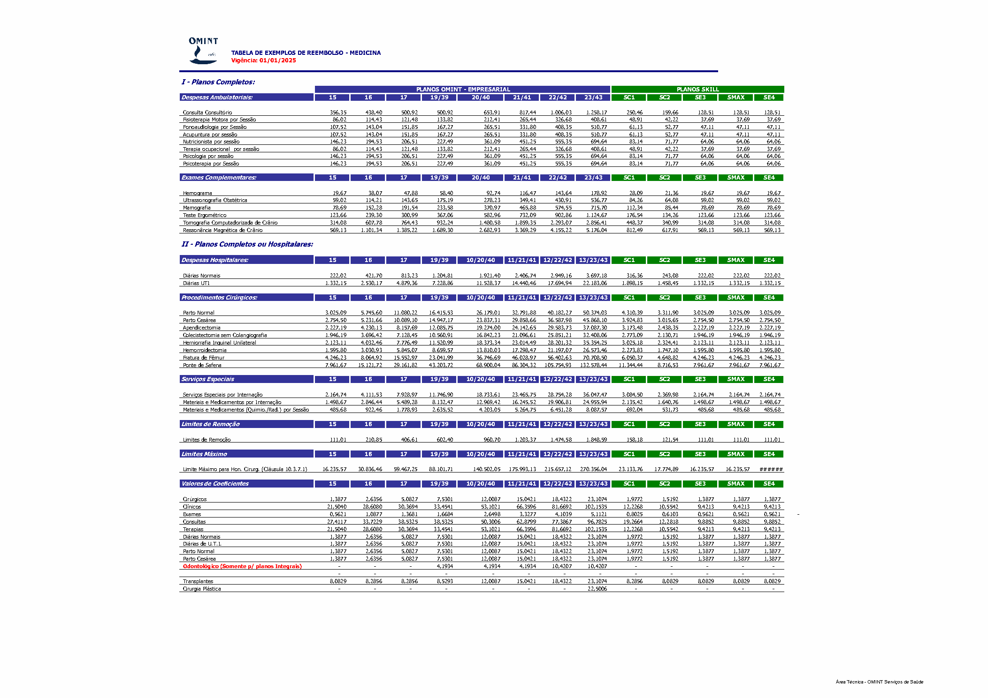

Texto integral extraído do PDF (inclui marcas gráficas e espaços da extração):
TABELA DE EXEMPLOS DE REEMBOLSO - MEDICINA
Vigência: 01/01/2025
I - Planos Completos:
PLANOS OMINT - EMPRESARIAL PLANOS SKILL
Despesas Ambulatoriais: 15 16 17 19/39 20/40 21/41 22/42 23/43 SC1 SC2 SE3 SMAX SE4
Consulta Consultório 356,35 438,40 500,92 500,92 6 53,91 817,44 1.006,03 1.258,17 250,46 159,66 128,51 128,51 128,51
Fisioterapia Motora por Sessão 8 6,02 114,43 121,48 133,82 2 12,41 265,44 326,68 408,61 4 8,91 4 2,22 3 7,69 3 7,69 3 7,69
Fonoaudiologia por Sessão 107,52 143,04 151,85 167,27 2 65,51 331,80 408,35 510,77 6 1,13 5 2,77 4 7,11 4 7,11 4 7,11
Acupuntura por sessão 107,52 143,04 151,85 167,27 2 65,51 331,80 408,35 510,77 6 1,13 5 2,77 4 7,11 4 7,11 4 7,11
Nutricionista por sessão 146,23 194,53 206,51 227,49 3 61,09 451,25 555,35 694,64 8 3,14 7 1,77 6 4,06 6 4,06 6 4,06
Terapia ocupacional por sessão 8 6,02 114,43 121,48 133,82 2 12,41 265,44 326,68 408,61 4 8,91 4 2,22 3 7,69 3 7,69 3 7,69
Psicologia por sessão 146,23 194,53 206,51 227,49 3 61,09 451,25 555,35 694,64 8 3,14 7 1,77 6 4,06 6 4,06 6 4,06
Psicoterapia por Sessão 146,23 194,53 206,51 227,49 3 61,09 451,25 555,35 694,64 8 3,14 7 1,77 6 4,06 6 4,06 6 4,06
Exames Complementares: 15 16 17 19/39 20/40 21/41 22/42 23/43 SC1 SC2 SE3 SMAX SE4
Hemograma 1 9,67 3 8,07 4 7,88 5 8,40 92,74 116,47 143,64 178,92 2 8,09 2 1,36 1 9,67 1 9,67 1 9,67
Ultrassonografia Obstétrica 5 9,02 114,21 143,65 175,19 2 78,23 349,41 430,91 536,77 8 4,26 6 4,08 5 9,02 5 9,02 5 9,02
Mamografia 7 8,69 152,28 191,54 233,58 3 70,97 465,88 574,55 715,70 112,34 8 5,44 7 8,69 7 8,69 7 8,69
Teste Ergométrico 123,66 239,30 300,99 367,06 5 82,96 732,09 902,86 1.124,67 176,54 134,26 123,66 123,66 123,66
Tomografia Computadorizada de Crânio 314,08 607,78 764,43 932,24 1.480,58 1.859,35 2.293,07 2.856,41 448,37 340,99 314,08 314,08 314,08
Ressonância Magnética de Crânio 569,13 1.101,34 1.385,22 1.689,30 2.682,93 3.369,29 4.155,22 5.176,04 812,49 617,91 569,13 569,13 569,13
II - Planos Completos ou Hospitalares:
Despesas Hospitalares: 15 16 17 19/39 10/20/40 11/21/41 12/22/42 13/23/43 SC1 SC2 SE3 SMAX SE4
Diárias Normais 222,02 421,70 813,23 1.204,81 1.921,40 2.406,74 2.949,16 3.697,18 316,36 243,08 222,02 222,02 222,02
Diárias UTI 1.332,15 2.530,17 4.879,36 7.228,86 11.528,37 14.440,46 17.694,94 22.183,06 1.898,15 1.458,45 1.332,15 1.332,15 1.332,15
Procedimentos Cirúrgicos: 15 16 17 19/39 10/20/40 11/21/41 12/22/42 13/23/43 SC1 SC2 SE3 SMAX SE4
Parto Normal 3.025,09 5.745,60 11.080,22 16.415,53 26.179,01 32.791,88 40.182,27 50.374,03 4.310,39 3.311,90 3.025,09 3.025,09 3.025,09
Parto Cesárea 2.754,50 5.231,66 10.089,10 14.947,17 23.837,31 29.858,66 36.587,98 45.868,10 3.924,83 3.015,65 2.754,50 2.754,50 2.754,50
Apendicectomia 2.227,19 4.230,13 8.157,69 12.085,75 19.274,00 24.142,65 29.583,73 37.087,30 3.173,48 2.438,35 2.227,19 2.227,19 2.227,19
Colecistectomia sem Colangiografia 1.946,19 3.696,42 7.128,45 10.560,91 16.842,23 21.096,61 25.851,21 32.408,06 2.773,09 2.130,71 1.946,19 1.946,19 1.946,19
Herniorrafia Inguinal Unilateral 2.123,11 4.032,46 7.776,49 11.520,99 18.373,34 23.014,49 28.201,32 35.354,25 3.025,18 2.324,41 2.123,11 2.123,11 2.123,11
Hemorroidectomia 1.595,80 3.030,93 5.845,07 8.659,57 13.810,03 17.298,47 21.197,07 26.573,46 2.273,83 1.747,10 1.595,80 1.595,80 1.595,80
Fratura de Fêmur 4.246,23 8.064,92 15.552,97 23.041,99 36.746,69 46.028,97 56.402,63 70.708,50 6.050,37 4.648,82 4.246,23 4.246,23 4.246,23
Ponte de Safena 7.961,67 15.121,72 29.161,82 43.203,72 68.900,04 86.304,32 1 05.754,93 1 32.578,44 11.344,44 8.716,53 7.961,67 7.961,67 7.961,67
Serviços Especiais 15 16 17 19/39 10/20/40 11/21/41 12/22/42 13/23/43 SC1 SC2 SE3 SMAX SE4
Serviços Especiais por Internação 2.164,74 4.111,53 7.928,97 11.746,90 18.733,61 23.465,75 28.754,28 36.047,47 3.084,50 2.369,98 2.164,74 2.164,74 2.164,74
Materiais e Medicamentos por Internação 1.498,67 2.846,44 5.489,28 8.132,47 12.969,42 16.245,52 19.906,81 24.955,94 2.135,42 1.640,76 1.498,67 1.498,67 1.498,67
Materiais e Medicamentos (Quimio./Rad.) por Sessão 485,68 922,46 1.778,93 2.635,52 4.203,05 5.264,75 6.451,28 8.087,57 692,04 531,73 485,68 485,68 485,68
Limites de Remoção 15 16 17 19/39 10/20/40 11/21/41 12/22/42 13/23/43 SC1 SC2 SE3 SMAX SE4
Limites de Remoção 111,01 210,85 406,61 602,40 9 60,70 1.203,37 1.474,58 1.848,59 158,18 121,54 111,01 111,01 111,01
Limites Máximo 15 16 17 19/39 10/20/40 11/21/41 12/22/42 13/23/43 SC1 SC2 SE3 SMAX SE4
Limite Máximo para Hon. Cirurg. (Cláusula 10.3.7.1) 16.235,57 30.836,46 59.467,25 88.101,71 140.502,05 1 75.993,13 2 15.657,12 2 70.356,04 23.133,76 17.774,89 16.235,57 16.235,57 ######
Valores de Coeficientes 15 16 17 19/39 10/20/40 11/21/41 12/22/42 13/23/43 SC1 SC2 SE3 SMAX SE4
Cirúrgicos 1,3877 2,6356 5,0827 7,5301 12,0087 15,0421 18,4322 23,1074 1,9772 1,5192 1,3877 1,3877 1,3877
Clínicos 21,5040 28,6080 30,3694 33,4541 53,1021 66,3596 81,6692 102,1535 12,2268 10,5542 9,4213 9,4213 9,4213
Exames 0,5621 1,0877 1,3681 1,6684 2 ,6498 3,3277 4,1039 5,1121 0,8025 0,6103 0,5621 0,5621 0,5621 -
Consultas 27,4117 33,7229 38,5325 38,5325 50,3006 62,8799 77,3867 96,7825 19,2664 12,2818 9,8852 9,8852 9,8852
Terapias 21,5040 28,6080 30,3694 33,4541 53,1021 66,3596 81,6692 102,1535 12,2268 10,5542 9,4213 9,4213 9,4213
Diárias Normais 1,3877 2,6356 5,0827 7,5301 12,0087 15,0421 18,4322 23,1074 1,9772 1,5192 1,3877 1,3877 1,3877
Diárias de U.T.I. 1,3877 2,6356 5,0827 7,5301 12,0087 15,0421 18,4322 23,1074 1,9772 1,5192 1,3877 1,3877 1,3877
Parto Normal 1,3877 2,6356 5,0827 7,5301 12,0087 15,0421 18,4322 23,1074 1,9772 1,5192 1,3877 1,3877 1,3877
Parto Cesárea 1,3877 2,6356 5,0827 7,5301 12,0087 15,0421 18,4322 23,1074 1,9772 1,5192 1,3877 1,3877 1,3877
Odontológico (Somente p/ planos Integrais) - - - 4,1934 4 ,1934 4,1934 10,4207 10,4207 - - - - -
- - - - - - - - - - - - -
Transplantes 8,0829 8,2856 8,2856 8,5293 12,0087 15,0421 18,4322 23,1074 8,2856 8,0829 8,0829 8,0829 8,0829
Cirurgia Plástica - - - - - - - 22,5006 - - - - -
AA NN SS oo -- nn.. 3355 9966 6611
Área Técnica - OMINT Serviços de Saúde

